상품제안서
보조배터리 겸용 미니 휴대용 선풍기 | 상품코드: F25617

 |  |  |  |  |  |  | 02-412-0044 | www.easy1.co.kr
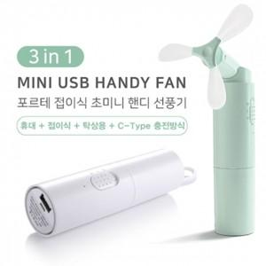

【상세/제작정보】

【인쇄/포장옵션】 | 풀칼라 / 포장지포장

【공급단가】 | 수량 | 50~ | 100~ | 500~ | 1,000~ | 2,000~
*VAT별도 | 단가 | 9,660원 | 9,490원 | 9,250원 | 9,090원 | 8,850원

【상품 URL】 | https://dev.easy1.co.kr:443/src/goods_detail.php?gdno=25617

